TOTAL PARTOS
Anos-Base 2016/2017/2018
Meses | Total de Partos | Partos c/ prev. 3 m.
2016/01 | 260 | 260
2016/02 | 257 | 257
2016/03 | 226 | 226
2016/04 | 266 | 266
2016/05 | 268 | 268
2016/06 | 252 | 252
2016/07 | 224 | 224
2016/08 | 205 | 205
2016/09 | 211 | 211
2016/10 | 180 | 180
2016/11 | 187 | 187
2016/12 | 181 | 181
2017/01 | 224 | 224
2017/02 | 178 | 178
2017/03 | 276 | 276
2017/04 | 227 | 227
2017/05 | 211 | 211
2017/06 | 226 | 226
2017/07 | 354 | 354
2017/08 | 202 | 202
2017/09 | 201 | 201
2017/10 | 220 | 220 | Perc. Rel. Real | Int. Conf.
2017/11 | 226 | 253 | 13% | 214 - 290
2017/12 | 185 | 154 | 14% | 102 - 204
2018/01 | 244 | 246 | 5% | 193 - 304

Previsão

APENAS CESARIANA
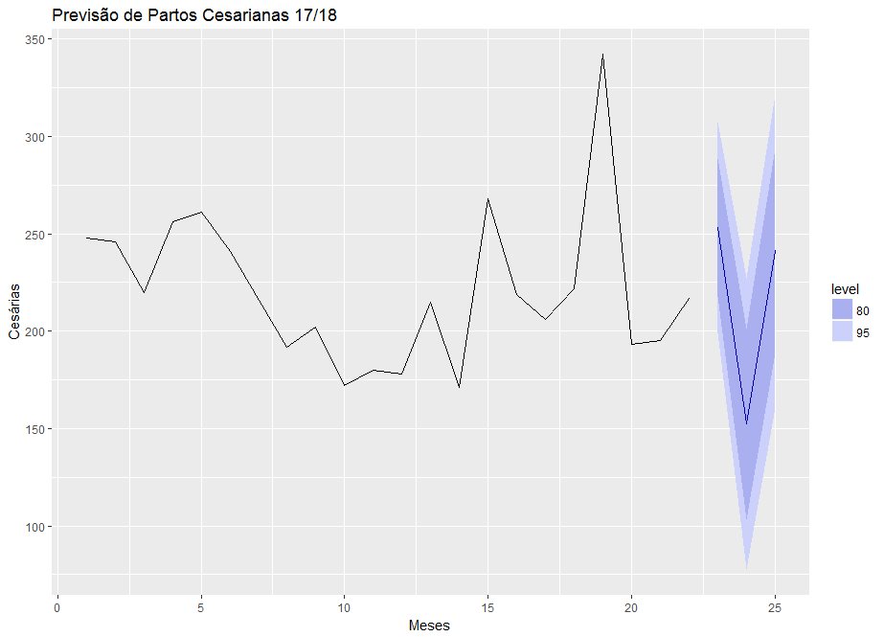
Anos-Base 2016/2017/2018
Meses | Total de Cesárias | Cesárias c/ prev. 3 m.
2016/01 | 248 | 248
2016/02 | 246 | 246
2016/03 | 220 | 220
2016/04 | 256 | 256
2016/05 | 261 | 261
2016/06 | 241 | 241
2016/07 | 216 | 216
2016/08 | 192 | 192
2016/09 | 202 | 202
2016/10 | 172 | 172
2016/11 | 180 | 180
2016/12 | 178 | 178
2017/01 | 215 | 215
2017/02 | 171 | 171
2017/03 | 268 | 268
2017/04 | 219 | 219
2017/05 | 206 | 206
2017/06 | 222 | 222
2017/07 | 342 | 342
2017/08 | 193 | 193
2017/09 | 195 | 195
2017/10 | 217 | 217 | Perc. Rel. Real | Int. Conf.
2017/11 | 222 | 253 | 12% | 218 - 289
2017/12 | 179 | 152 | 18% | 103 - 201
2018/01 | 236 | 241 | 2% | 188 - 293

